Sheet1
 | 动作名称 | 动作要点说明 | 图片
三段单练 | 预备式 | 并步直立，头正身直，行礼时目视前方。 | 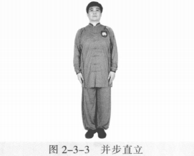
 | 起势 | (1)左脚轻提，向左跨出。两脚间距与肩同 宽。两手自然垂放于胯窝处，肘、膝关节放松微 屈。两眼平视。下颌微内收，闭口叩齿，舌尖轻抵上腭，百会穴轻上领，使颈项竖直。涵胸拔背，正腰落胯，提肛裹臀，收腹吊 裆，自然腹式呼吸，静心凝神。(2)两手匀速上抬至与头同高。(3)两臂屈肘，两手向身体中线划弧下落至胯前，掌心朝下；同时重心移至 右脚，两脚右实左虚。动作要点：心静体松，自然而然。 | 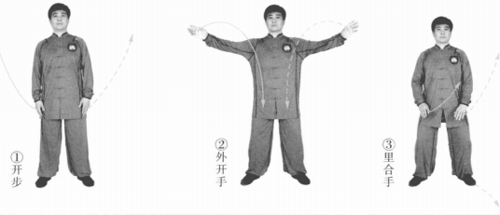
 | 採手金刚 | (1)左脚向左前方进步成左弓步。同时两掌成侧立掌摆至体前，左掌在前， 右掌在后。眼平视(图2-3-5①。 (2)右胯松沉，重心移至右腿成右弓步。同时身体右转，右手向后上，左手 向右下划弧(图2-3-5②)。 (3)左胯松沉，重心前移至左腿成左弓步，身体左转。同时两手前按，掌心 向前(图2 - 3 - 5③)。 (4)右脚跟步成右虚步，同时右手变拳向前、向上，左手向内、向下划弧 (图2-3-5④)。 (5)右脚落地成平行步，右拳向下落于左掌上，左掌掌心向上至腹前。眼平 视(图2-3-5⑤)。 动作要点：两手劲力交错，右带左按。 | 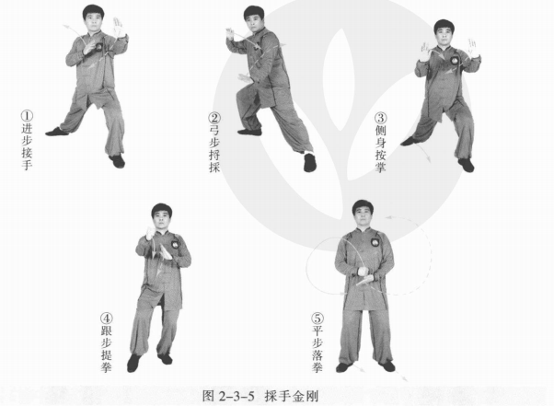
 | 左翻掌 | 左脚向左前进步，右脚跟步成右虚步。同时右拳变掌上提至鼻高时向右下划 弧，左掌向左上划弧提至左肩上，掌心斜相对如抱球状。眼平视 。 动作要点：两手协调配合，两手间距约为小臂长。 | 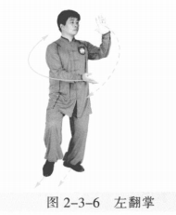
 | 右翻掌 | 右脚向右前进步，左脚跟步成左虚步。同时右掌向右、向上划弧，左掌向左 下划弧，掌心斜相对如抱球状。眼平视。 动作要点：两手协调配合，两手间距约为小臂长。 | 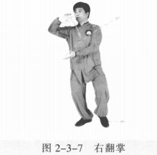
 | 手挥琵琶 | (1)左脚向左进步成左弓步，左手向左上提成侧立掌，右手收至胸腹前，掌 心斜向下(图2-3-8①)。 (2)右脚向左上步成右虚步，身体左转。左手向下弧线后收，掌心斜向下； 右手向上、向前划弧成侧立掌(图2-3-8②)。 (3)右脚退步，左脚跟步成左虚步，身体右转。同时左掌向上内收，屈臂变 勾手，勾尖向下；右掌向下、向左划弧，掌心斜向上。眼平视(图2-3-8③)。 (4)左脚向左前进步成左弓步，身体左转。左勾手向下、向左前划弧，左肘 上翻伸展，勾尖向左。眼平视(图2-3-8④)。 动作要点：合掌相挤，肘、勾翻转如杠杆。 | 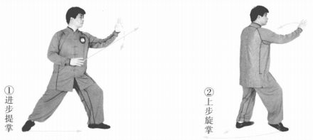 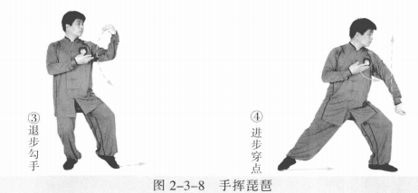
 | 肘底看拳 | 右脚跟步成右虚步，身体左转。左勾手变拳上提成立拳，拳心向右；右掌变 拳向左成立拳至左肘下。眼平视。 动作要点：左拳向前上格挂的同时，身体左转拳出。 | 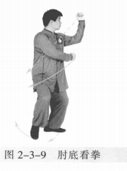
 | 十字手 | 右脚向右后退步，右腿屈膝下蹲，左脚跟步成左虚步，身体右转。同时右拳 向右变掌；左拳变掌向下、向右搭在右手腕上，两手交叉成十字状。左掌心向 下，右掌心向左。眼平视。 动作要点：侧身下蹲，右掌缠压。 | 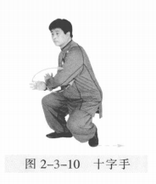
 | 迎面肘 | 左脚向左前进步成左弓步，身体微左转。同时左肘向后下，右肘向右上划 圆，肘尖朝前；左掌心对右拳面 。 动作要点：松胯转腰，肘尖不过前脚尖。 | 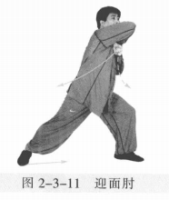
 | 开合 | (1)右脚撤步成右虚步，身体右转。右肘向下，右拳变掌向右，掌心向前； 左手向左、向上，掌心向前。眼平视。 (2)右腿向右前进步，左脚跟步成左虚步。同时两手向上、向前成侧立掌 。 动作要点：开退合进，侧身相应。 | 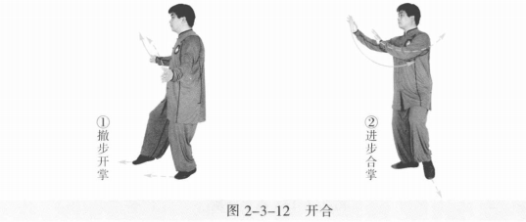
 | 採手金刚 | (1)左脚向左前进步成左弓步，身体左转。同时两掌向下再向前上方摆出， 左手在前，右手在后成侧立掌。眼平视。 (2)右胯松沉，重心移右腿成右弓步。同时身体右转，右手向后上、左手向 右下划弧。 (3)左胯松沉，重心前移，左腿成左弓步，身体左转。同时两手向前按，掌 心向前。 (4)右脚跟步成右虚步。同时右掌变拳向前、向上，左手向内、向下划弧 。 (5)右脚落地成平行步，右拳向下落于左掌上，左掌掌心向上至腹前。眼平 视。 动作要点：两手劲力交错，右带左按。 | 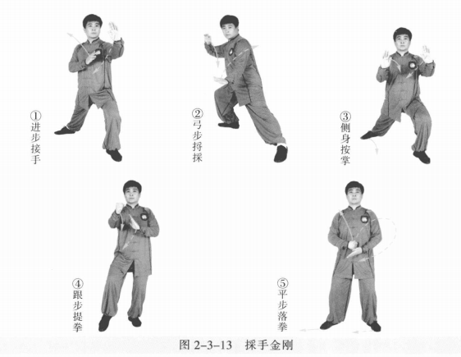
 | 右翻掌 | 右脚向右进步，左脚跟步成左虚步。同时右拳变掌，左掌提至鼻高时向左下 划弧，右掌向右、向上划弧，掌心斜相对如抱球状。眼平视 。 动作要点：两手协调配合，两手间距约为一小臂。 | 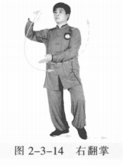
 | 左翻掌 | 左脚向左进步，右脚跟步成右虚步。同时左掌向左向上，右掌向右下，掌心 斜相对如抱球状各划圆。眼平视。 动作要点：两手协调配合，两手间距约为小臂长。 | 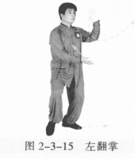
 | 手挥琵琶 | (1)重心移右腿，左脚向左进步成左弓步，身体左转。左手向下再向左上提 成侧立掌，右手收至胸前，掌心斜向下。 (2)右脚向左上步成右虚步，身体左转。左手向下弧线后收，掌心斜向下； 右手向上、向前划弧成侧立掌。 (3)右脚退步，左脚跟步成左虚步，身体右转。同时左掌向上内收，屈臂变 勾手，勾尖向下；右掌向下、向左划弧，掌心斜向上。眼平视。 (4)左腿向左前进步成左弓步，身体左转。左勾手向下、向左前划弧，左肘 上翻伸展，勾尖向左。眼平视 。 动作要点：合掌相挤，肘、勾翻转如杠杆。 | 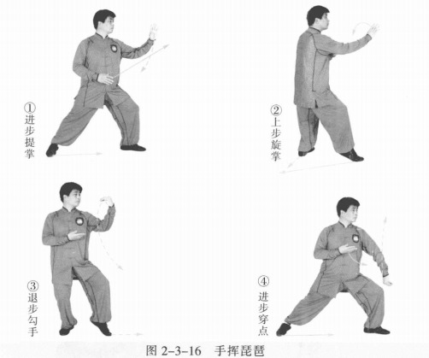
 | 肘底看拳 | 右脚跟步成右虚步，身体左转。左勾手变拳上提成立拳，拳心向右；右掌变 拳向左成立拳至左肘下。眼平视。 | 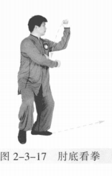
 | 迎面肘 | 重心移右腿，左脚向左前进步成左弓步，身体左转。同时左拳变掌向下按在右腕上，左肘向后下，右肘向右上划圆，肘尖朝前；随势转动时左右手腕顺势自然。动作要点：松胯转腰，肘尖不过前脚尖。 | 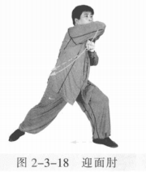
 | 十字手 | 重心移至右腿，接着右腿屈膝下蹲，左脚撤步成左虚步，身体右转。同时右 肘向右下顶击，右拳变掌，左掌搭在右手腕上，两手交叉成十字状。左掌心向 下，右掌心向左。眼平视 。 动作要点：侧身下蹲，右掌缠压。 | 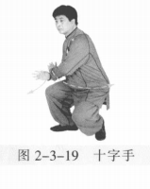
 | 开 合 | (1)重心移至左腿成右虚步，身体右转向上。两掌向两侧上划弧，掌心斜向 前。眼平视。 (2)右脚向右前进步，左脚跟步成左虚步，同时两手向上、向前成侧立掌 。 动作要点：开退合进，侧身相应。 | 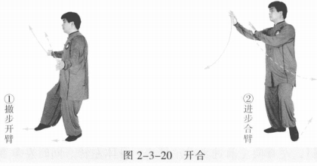
 | 收势 | 左脚撤步，两手外摆。撤右脚，两手向上、向内划弧下落于腹前。左脚并右脚，双手落于身体两侧。心平气和，神舒体松。 | 